申請書
第41回 四日市市民レスリング大会 参加申込書・承諾書
 | この度、四日市市レスリング協会主管の「第41回 四日市市民レスリング大会 兼 第33回 中学生の部
 | ・女子の部・ｼﾞｭﾆｱの部」に（参加者氏名）が参加することを承諾します。
 | 尚、競技中の事故ついては、大会要項の記述の通り保護者が一切の責任を持つことを承諾します。

 |  | 四日市市レスリング協会 会長 宇野 勝彦 様

 |  | 保護者氏名 |  |  |  | 印

 |  | 〒 －

 |  | 住所

 |  |  |  | TEL （ ） －

 |  | フリガナ
 |  | 参加者氏名 |  |  | クラス |  | 現体重 | Ｋｇ

 |  | フリガナ
 |  | 参加者氏名 |  |  | クラス |  | 現体重 | Ｋｇ

 |  | フリガナ
 |  | 参加者氏名 |  |  | クラス |  | 現体重 | Ｋｇ

 |  |  |  | 一般（中・高校生含）の部クラス
 |  | フリガナ
 |  | 参加者氏名 |  |  |  |  | Ｋｇ級 |  | 印

 |  |  | きりとり

会場案内図 相好アリーナ四日市（総合体育館） 多目的室１
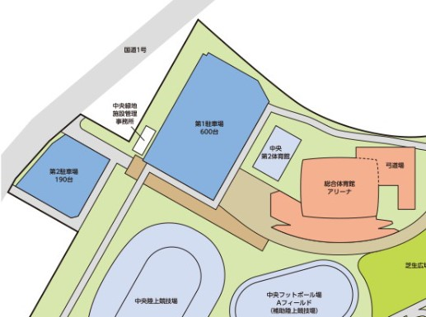

 |  |  |  |  |  |  |  | 多目的室１

